DFS-1
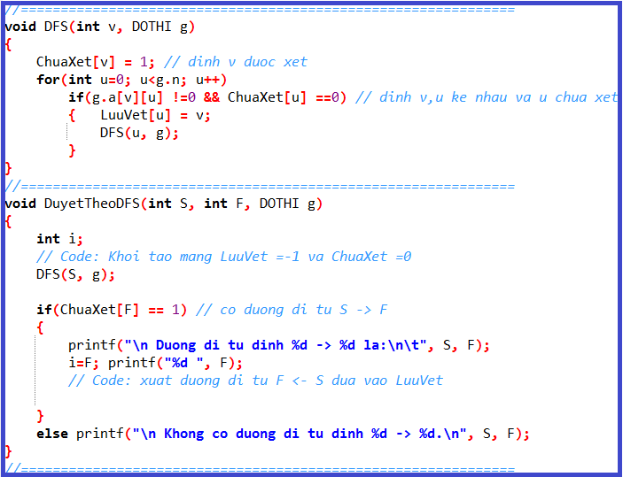
Số đỉnh |  | 6
2
1
4
0
3
5
2
1
4
0
3
5
 | i | j | 0 | 1 | 2 | 3 | 4 | 5
 |  | 0 | 0 | 0 | 0 | 1 | 1 | 1
 |  | 1 | 0 | 0 | 1 | 0 | 1 | 1
 |  | 2 | 0 | 1 | 0 | 0 | 0 | 0
 |  | 3 | 1 | 0 | 0 | 0 | 1 | 1
 |  | 4 | 1 | 1 | 0 | 1 | 0 | 0
 |  | 5 | 1 | 1 | 0 | 1 | 0 | 0

 |  |  |  |  |  |  |  |  |  |  | u =
 |  |  |  |  |  |  |  |  |  |  | v =

 |  |  |  |  |  |  |  |  |  |  |  | 0 | 1 | 2 | 3 | 4 | 5 | 6 | 7 | 8 | 9 | 10 | 11 | 12 | 13 | 14 | 15 | 16 | 17
 |  |  |  |  |  |  |  |  |  | ChuaXet

 |  |  |  |  |  |  |  |  |  |  |  | 0 | 1 | 2 | 3 | 4 | 5 | 6 | 7 | 8 | 9 | 10 | 11 | 12 | 13 | 14 | 15 | 16 | 17
 |  |  |  |  |  |  |  |  |  | LuuVet

 |  |  |  |  |  |  |  |  |  | Đường đi từ Đỉnh S(0) đến F(2):

 |  |  |  |  |  |  |  |  | Cơ chế hàm đệ qui

DFS-2
2
6
1
8
4
7
5
3
0
Số đỉnh | 9
 |  | 0 | 1 | 2 | 3 | 4 | 5 | 6 | 7 | 8
 | 0 | 0 | 0 | 1 | 1 | 0 | 0 | 0 | 0 | 0
 | 1 | 0 | 0 | 0 | 0 | 0 | 0 | 1 | 0 | 0
 | 2 | 1 | 0 | 0 | 0 | 0 | 0 | 0 | 0 | 0
 | 3 | 1 | 0 | 0 | 0 | 1 | 1 | 0 | 1 | 0
 | 4 | 0 | 0 | 0 | 1 | 0 | 0 | 0 | 0 | 1
 | 5 | 0 | 0 | 0 | 1 | 0 | 0 | 0 | 1 | 0
 | 6 | 0 | 1 | 0 | 0 | 0 | 0 | 0 | 0 | 0
 | 7 | 0 | 0 | 0 | 1 | 0 | 1 | 0 | 0 | 0
 | 8 | 0 | 0 | 0 | 0 | 1 | 0 | 0 | 0 | 0
 |  |  |  |  |  |  |  |  |  |  |  | u =
 |  |  |  |  |  |  |  |  |  |  |  | v =

 |  |  |  |  |  |  |  |  |  |  |  |  | 0 | 1 | 2 | 3 | 4 | 5 | 6 | 7 | 8 | 9 | 10 | 11 | 12 | 13 | 14 | 15 | 16 | 17
 |  |  |  |  |  |  |  |  |  |  |  | ChuaXet

 |  |  |  |  |  |  |  |  |  |  |  |  | 0 | 1 | 2 | 3 | 4 | 5 | 6 | 7 | 8 | 9 | 10 | 11 | 12 | 13 | 14 | 15 | 16 | 17
 |  |  |  |  |  |  |  |  |  |  |  | LuuVet

 |  |  |  |  |  |  |  |  |  |  |  | Đường đi từ Đỉnh S(2) đến F(1) :

 |  |  |  |  |  |  |  |  |  |  | Cơ chế hàm đệ qui

DFS-3
Số đỉnh |  | 6
5
3
2
0
1
4
5
3
2
0
1
4
 | i | j | 0 | 1 | 2 | 3 | 4 | 5
 |  | 0 | 0 | 1 | 1 | 0 | 1 | 1
 |  | 1 | 1 | 0 | 1 | 0 | 1 | 0
 |  | 2 | 1 | 1 | 0 | 1 | 0 | 0
 |  | 3 | 0 | 0 | 1 | 0 | 1 | 0
 |  | 4 | 1 | 1 | 0 | 1 | 0 | 1
 |  | 5 | 1 | 0 | 0 | 0 | 1 | 0

 |  |  |  |  |  |  |  |  |  |  | u =
 |  |  |  |  |  |  |  |  |  |  | v =

 |  |  |  |  |  |  |  |  |  |  |  | 0 | 1 | 2 | 3 | 4 | 5 | 6 | 7 | 8 | 9 | 10 | 11 | 12 | 13 | 14 | 15 | 16 | 17
 |  |  |  |  |  |  |  |  |  | ChuaXet

 |  |  |  |  |  |  |  |  |  |  |  | 0 | 1 | 2 | 3 | 4 | 5 | 6 | 7 | 8 | 9 | 10 | 11 | 12 | 13 | 14 | 15 | 16 | 17
 |  |  |  |  |  |  |  |  |  | LuuVet

 |  |  |  |  |  |  |  |  |  | Đường đi từ Đỉnh S(0) đến S(5) :

 |  |  |  |  |  |  |  |  | Cơ chế hàm đệ qui

DFS-4
2
6
1
8
4
7
5
3
0
Số đỉnh |  | 9

 | i | j | 0 | 1 | 2 | 3 | 4 | 5 | 6 | 7 | 8
 |  | 0 | 0 | 0 | 1 | 1 | 0 | 0 | 0 | 0 | 0
 |  | 1 | 0 | 0 | 1 | 0 | 0 | 0 | 1 | 0 | 0
 |  | 2 | 1 | 1 | 0 | 0 | 1 | 0 | 1 | 0 | 0
 |  | 3 | 1 | 0 | 0 | 0 | 1 | 1 | 0 | 1 | 0
 |  | 4 | 0 | 0 | 1 | 1 | 0 | 1 | 0 | 0 | 1
 |  | 5 | 0 | 0 | 0 | 1 | 1 | 0 | 1 | 1 | 0
 |  | 6 | 0 | 1 | 1 | 0 | 0 | 1 | 0 | 1 | 0
 |  | 7 | 0 | 0 | 0 | 1 | 0 | 1 | 1 | 0 | 1
 |  | 8 | 0 | 0 | 0 | 0 | 1 | 0 | 0 | 1 | 0 |  |  | u =
 |  |  |  |  |  |  |  |  |  |  |  |  |  | v =

 |  |  |  |  |  |  |  |  |  |  |  |  |  |  | 0 | 1 | 2 | 3 | 4 | 5 | 6 | 7 | 8 | 9 | 10 | 11 | 12 | 13 | 14 | 15 | 16 | 17
 |  |  |  |  |  |  |  |  |  |  |  |  | ChuaXet

 |  |  |  |  |  |  |  |  |  |  |  |  |  |  | 0 | 1 | 2 | 3 | 4 | 5 | 6 | 7 | 8 | 9 | 10 | 11 | 12 | 13 | 14 | 15 | 16 | 17
 |  |  |  |  |  |  |  |  |  |  |  |  | LuuVet

 |  |  |  |  |  |  |  |  |  |  |  |  | Đường đi từ Đỉnh S(?) đến F(?) :

 |  |  |  |  |  |  |  |  |  |  |  | Cơ chế hàm đệ qui

DFS-5
2
6
1
8
4
7
5
3
0
3
13
5
6
23
3
8
3
2
4
3
7
9
4
Số đỉnh | 9
 |  | 0 | 1 | 2 | 3 | 4 | 5 | 6 | 7 | 8
 | 0 | 0 | 0 | 4 | 3 | 0 | 0 | 0 | 0 | 0
 | 1 | 0 | 0 | 2 | 0 | 0 | 0 | 0 | 0 | 4
 | 2 | 4 | 2 | 0 | 0 | 13 | 0 | 3 | 0 | 0
 | 3 | 3 | 0 | 0 | 0 | 3 | 5 | 0 | 0 | 7
 | 4 | 0 | 0 | 13 | 3 | 0 | 9 | 0 | 0 | 6
 | 5 | 0 | 0 | 0 | 5 | 9 | 0 | 23 | 3 | 0
 | 6 | 0 | 0 | 3 | 0 | 0 | 23 | 0 | 0 | 0
 | 7 | 0 | 0 | 0 | 0 | 0 | 3 | 0 | 0 | 8
 | 8 | 0 | 4 | 0 | 7 | 6 | 0 | 0 | 8 | 0
 |  |  |  |  |  |  |  |  |  |  |  | u =
 |  |  |  |  |  |  |  |  |  |  |  | v =

 |  |  |  |  |  |  |  |  |  |  |  |  | 0 | 1 | 2 | 3 | 4 | 5 | 6 | 7 | 8 | 9 | 10 | 11 | 12 | 13 | 14 | 15 | 16 | 17
 |  |  |  |  |  |  |  |  |  |  |  | ChuaXet

 |  |  |  |  |  |  |  |  |  |  |  |  | 0 | 1 | 2 | 3 | 4 | 5 | 6 | 7 | 8 | 9 | 10 | 11 | 12 | 13 | 14 | 15 | 16 | 17
 |  |  |  |  |  |  |  |  |  |  |  | LuuVet

 |  |  |  |  |  |  |  |  |  |  |  | Đường đi từ Đỉnh S(?) đến F(?) :

 |  |  |  |  |  |  |  |  |  |  | Cơ chế hàm đệ qui

BFS-1
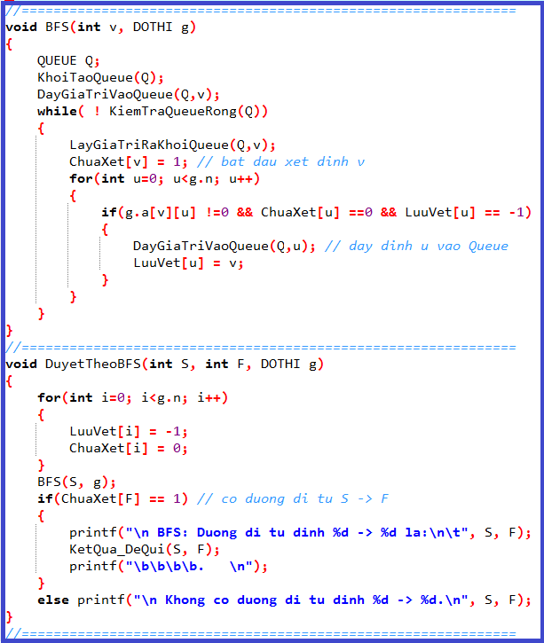
2
1
4
0
3
5
 |  |  |  |  |  |  |  |  |  |  | 26
Số đỉnh |  | 6 |  |  |  |  |  |  |  |  | 25
 |  |  |  |  |  |  |  |  |  |  | 24
2
1
4
0
3
5
 | i | j | 0 | 1 | 2 | 3 | 4 | 5 |  |  | 23
 |  | 0 | 0 | 0 | 0 | 1 | 1 | 1 |  |  | 22
 |  | 1 | 0 | 0 | 1 | 0 | 1 | 1 |  |  | 21
 |  | 2 | 0 | 1 | 0 | 0 | 0 | 0 |  |  | 20
 |  | 3 | 1 | 0 | 0 | 0 | 1 | 1 |  |  | 19
 |  | 4 | 1 | 1 | 0 | 1 | 0 | 0 |  |  | 18
 |  | 5 | 1 | 1 | 0 | 1 | 0 | 0 |  |  | 17
 |  |  |  |  |  |  |  |  |  |  | 16
 |  |  |  |  |  |  |  |  |  |  | 15
 |  |  |  |  |  |  |  |  |  |  | 14
 |  |  |  |  |  |  |  |  |  |  | 13
 |  |  |  |  |  |  |  |  | Q.size |  | 12 |  | u =
 |  |  |  |  |  |  |  |  |  |  | 11 |  | v =
 |  |  |  |  |  |  |  |  |  |  | 10
 |  |  |  |  |  |  |  |  |  |  | 9
 |  |  |  |  |  |  |  |  |  |  | 8
 |  |  |  |  |  |  |  |  |  |  | 7 |  |  | 0 | 1 | 2 | 3 | 4 | 5 | 6 | 7 | 8 | 9 | 10 | 11 | 12 | 13 | 14 | 15 | 16 | 17
 |  |  |  |  |  |  |  |  |  |  | 6 | ChuaXet
 |  |  |  |  |  |  |  | QUEUE Q; |  |  | 5
 |  |  |  |  |  |  |  |  |  |  | 4 |  |  | 0 | 1 | 2 | 3 | 4 | 5 | 6 | 7 | 8 | 9 | 10 | 11 | 12 | 13 | 14 | 15 | 16 | 17
 |  |  |  |  |  |  |  |  |  |  | 3 | LuuVet
 |  |  |  |  |  |  |  |  |  |  | 2
 |  |  |  |  |  |  |  |  |  |  | 1 | Đường đi từ Đỉnh S(0) đến S(2) :
 |  |  |  |  |  |  |  |  |  |  | 0
 |  |  |  |  |  |  |  |  |  | Q.array

BFS-2
2
6
1
8
4
7
5
3
0
 |  |  |  |  |  |  |  |  |  |  |  | 26
Số đỉnh | 9 |  |  |  |  |  |  |  |  |  |  | 25
 |  | 0 | 1 | 2 | 3 | 4 | 5 | 6 | 7 | 8 |  | 24
 | 0 | 0 | 0 | 1 | 1 | 0 | 0 | 0 | 0 | 0 |  | 23
 | 1 | 0 | 0 | 0 | 0 | 0 | 0 | 1 | 0 | 0 |  | 22
 | 2 | 1 | 0 | 0 | 0 | 0 | 0 | 0 | 0 | 0 |  | 21
 | 3 | 1 | 0 | 0 | 0 | 1 | 1 | 0 | 1 | 0 |  | 20
 | 4 | 0 | 0 | 0 | 1 | 0 | 0 | 0 | 0 | 1 |  | 19
 | 5 | 0 | 0 | 0 | 1 | 0 | 0 | 0 | 1 | 0 |  | 18
 | 6 | 0 | 1 | 0 | 0 | 0 | 0 | 0 | 0 | 0 |  | 17
 | 7 | 0 | 0 | 0 | 1 | 0 | 1 | 0 | 0 | 0 |  | 16
 | 8 | 0 | 0 | 0 | 0 | 1 | 0 | 0 | 0 | 0 |  | 15
 |  |  |  |  |  |  |  |  |  |  |  | 14 | u =
 |  |  |  |  |  |  |  |  |  |  |  | 13 | v =
 |  |  |  |  |  |  |  |  |  |  |  | 12
 |  |  |  |  |  |  |  |  |  |  |  | 11
 |  |  |  |  |  |  |  |  | Q.size |  |  | 10
 |  |  |  |  |  |  |  |  |  |  |  | 9
 |  |  |  |  |  |  |  |  |  |  |  | 8
 |  |  |  |  |  |  |  |  |  |  |  | 7 |  | 0 | 1 | 2 | 3 | 4 | 5 | 6 | 7 | 8 | 9 | 10 | 11 | 12 | 13 | 14 | 15 | 16 | 17
 |  |  |  |  |  |  |  |  |  |  |  | 6 | ChuaXet
 |  |  |  |  |  |  |  |  |  |  |  | 5
 |  |  |  |  |  | QUEUE Q; |  |  |  |  |  | 4 |  | 0 | 1 | 2 | 3 | 4 | 5 | 6 | 7 | 8 | 9 | 10 | 11 | 12 | 13 | 14 | 15 | 16 | 17
 |  |  |  |  |  |  |  |  |  |  |  | 3 | LuuVet
 |  |  |  |  |  |  |  |  |  |  |  | 2
 |  |  |  |  |  |  |  |  |  |  |  | 1 | Đường đi từ Đỉnh S(2) đến F(1) :
 |  |  |  |  |  |  |  |  |  |  |  | 0
 |  |  |  |  |  |  |  |  |  |  | Q.array

BFS-3
5
3
2
0
1
4
 |  |  |  |  |  |  |  |  |  |  | 26
Số đỉnh |  | 6 |  |  |  |  |  |  |  |  | 25
 |  |  |  |  |  |  |  |  |  |  | 24
5
3
2
0
1
4
 | i | j | 0 | 1 | 2 | 3 | 4 | 5 |  |  | 23
 |  | 0 | 0 | 1 | 1 | 0 | 1 | 1 |  |  | 22
 |  | 1 | 1 | 0 | 1 | 0 | 1 | 0 |  |  | 21
 |  | 2 | 1 | 1 | 0 | 1 | 0 | 0 |  |  | 20
 |  | 3 | 0 | 0 | 1 | 0 | 1 | 0 |  |  | 19
 |  | 4 | 1 | 1 | 0 | 1 | 0 | 1 |  |  | 18
 |  | 5 | 1 | 0 | 0 | 0 | 1 | 0 |  |  | 17
 |  |  |  |  |  |  |  |  |  |  | 16
 |  |  |  |  |  |  |  |  |  |  | 15
 |  |  |  |  |  |  |  |  |  |  | 14
 |  |  |  |  |  |  |  |  |  |  | 13
 |  |  |  |  |  |  |  |  |  |  | 12 |  | u =
 |  |  |  |  |  |  |  |  | Q.size |  | 11 |  | v =
 |  |  |  |  |  |  |  |  |  |  | 10
 |  |  |  |  |  |  |  |  |  |  | 9
 |  |  |  |  |  |  |  |  |  |  | 8
 |  |  |  |  |  |  |  |  |  |  | 7 |  |  | 0 | 1 | 2 | 3 | 4 | 5 | 6 | 7 | 8 | 9 | 10 | 11 | 12 | 13 | 14 | 15 | 16 | 17
 |  |  |  |  |  |  |  |  |  |  | 6 | ChuaXet
 |  |  |  |  |  |  |  |  |  |  | 5
 |  |  |  |  |  | QUEUE Q; |  |  |  |  | 4 |  |  | 0 | 1 | 2 | 3 | 4 | 5 | 6 | 7 | 8 | 9 | 10 | 11 | 12 | 13 | 14 | 15 | 16 | 17
 |  |  |  |  |  |  |  |  |  |  | 3 | LuuVet
 |  |  |  |  |  |  |  |  |  |  | 2
 |  |  |  |  |  |  |  |  |  |  | 1 | Đường đi từ Đỉnh S(0) đến F(5) :
 |  |  |  |  |  |  |  |  |  |  | 0
 |  |  |  |  |  |  |  |  |  | Q.array

BFS-4
2
6
1
8
4
7
5
3
0
 |  |  |  |  |  |  |  |  |  |  |  |  |  | 31
Số đỉnh |  | 9 |  |  |  |  |  |  |  |  |  |  |  | 30
 |  |  |  |  |  |  |  |  |  |  |  |  |  | 29
 | i | j | 0 | 1 | 2 | 3 | 4 | 5 | 6 | 7 | 8 |  |  | 28
 |  | 0 | 0 | 0 | 1 | 1 | 0 | 0 | 0 | 0 | 0 |  |  | 27
 |  | 1 | 0 | 0 | 1 | 0 | 0 | 0 | 1 | 0 | 0 |  |  | 26
 |  | 2 | 1 | 1 | 0 | 0 | 1 | 0 | 1 | 0 | 0 |  |  | 25
 |  | 3 | 1 | 0 | 0 | 0 | 1 | 1 | 0 | 1 | 0 |  |  | 24
 |  | 4 | 0 | 0 | 1 | 1 | 0 | 1 | 0 | 0 | 1 |  |  | 23
 |  | 5 | 0 | 0 | 0 | 1 | 1 | 0 | 1 | 1 | 0 |  |  | 22
 |  | 6 | 0 | 1 | 1 | 0 | 0 | 1 | 0 | 1 | 0 |  |  | 21
 |  | 7 | 0 | 0 | 0 | 1 | 0 | 1 | 1 | 0 | 1 |  |  | 20
 |  | 8 | 0 | 0 | 0 | 0 | 1 | 0 | 0 | 1 | 0 |  |  | 19 |  | u =
 |  |  |  |  |  |  |  |  |  |  |  |  |  | 18 |  | v =
 |  |  |  |  |  |  |  |  |  |  |  |  |  | 17
 |  |  |  |  |  |  |  |  |  |  |  |  |  | 16
 |  |  |  |  |  |  |  |  |  |  |  | Q.size |  | 15
 |  |  |  |  |  |  |  |  |  |  |  |  |  | 14
 |  |  |  |  |  |  |  |  |  |  |  |  |  | 13
 |  |  |  |  |  |  |  |  |  |  |  |  |  | 12 |  |  | 0 | 1 | 2 | 3 | 4 | 5 | 6 | 7 | 8 | 9 | 10 | 11 | 12 | 13 | 14 | 15 | 16 | 17
 |  |  |  |  |  |  |  |  |  |  |  |  |  | 11 | ChuaXet
 |  |  |  |  |  |  |  |  |  |  |  |  |  | 10
 |  |  |  |  |  |  |  |  |  |  |  |  |  | 9 |  |  | 0 | 1 | 2 | 3 | 4 | 5 | 6 | 7 | 8 | 9 | 10 | 11 | 12 | 13 | 14 | 15 | 16 | 17
 |  |  |  |  |  |  |  |  |  |  |  |  |  | 8 | LuuVet
 |  |  |  |  |  |  |  | QUEUE Q; |  |  |  |  |  | 7
 |  |  |  |  |  |  |  |  |  |  |  |  |  | 6 | Đường đi từ Đỉnh S(?) đến F(?) :
 |  |  |  |  |  |  |  |  |  |  |  |  |  | 5
 |  |  |  |  |  |  |  |  |  |  |  |  |  | 4
 |  |  |  |  |  |  |  |  |  |  |  |  |  | 3
 |  |  |  |  |  |  |  |  |  |  |  |  |  | 2
 |  |  |  |  |  |  |  |  |  |  |  |  |  | 1
 |  |  |  |  |  |  |  |  |  |  |  |  |  | 0
 |  |  |  |  |  |  |  |  |  |  |  |  | Q.array

BFS-5
2
6
1
8
4
7
5
3
0
3
13
5
6
23
3
8
3
2
4
3
7
9
4
 |  |  |  |  |  |  |  |  |  |  |  | 31
Số đỉnh | 9 |  |  |  |  |  |  |  |  |  |  | 30
 |  | 0 | 1 | 2 | 3 | 4 | 5 | 6 | 7 | 8 |  | 29
 | 0 | 0 | 0 | 4 | 3 | 0 | 0 | 0 | 0 | 0 |  | 28
 | 1 | 0 | 0 | 2 | 0 | 0 | 0 | 0 | 0 | 4 |  | 27
 | 2 | 4 | 2 | 0 | 0 | 13 | 0 | 3 | 0 | 0 |  | 26
 | 3 | 3 | 0 | 0 | 0 | 3 | 5 | 0 | 0 | 7 |  | 25
 | 4 | 0 | 0 | 13 | 3 | 0 | 9 | 0 | 0 | 6 |  | 24
 | 5 | 0 | 0 | 0 | 5 | 9 | 0 | 23 | 3 | 0 |  | 23
 | 6 | 0 | 0 | 3 | 0 | 0 | 23 | 0 | 0 | 0 |  | 22
 | 7 | 0 | 0 | 0 | 0 | 0 | 3 | 0 | 0 | 8 |  | 21
 | 8 | 0 | 4 | 0 | 7 | 6 | 0 | 0 | 8 | 0 |  | 20
 |  |  |  |  |  |  |  |  |  |  |  | 19 | u =
 |  |  |  |  |  |  |  |  |  |  |  | 18 | v =
 |  |  |  |  |  |  |  |  |  |  |  | 17
 |  |  |  |  |  |  |  |  |  |  |  | 16
 |  |  |  |  |  |  |  |  |  |  |  | 15
 |  |  |  |  |  |  |  | Q.size |  |  |  | 14
 |  |  |  |  |  |  |  |  |  |  |  | 13
 |  |  |  |  |  |  |  |  |  |  |  | 12 |  | 0 | 1 | 2 | 3 | 4 | 5 | 6 | 7 | 8 | 9 | 10 | 11 | 12 | 13 | 14 | 15 | 16 | 17
 |  |  |  |  |  |  |  |  |  |  |  | 11 | ChuaXet
 |  |  |  |  |  |  |  |  |  |  |  | 10
 |  |  |  | QUEUE Q; |  |  |  |  |  |  |  | 9 |  | 0 | 1 | 2 | 3 | 4 | 5 | 6 | 7 | 8 | 9 | 10 | 11 | 12 | 13 | 14 | 15 | 16 | 17
 |  |  |  |  |  |  |  |  |  |  |  | 8 | LuuVet
 |  |  |  |  |  |  |  |  |  |  |  | 7
 |  |  |  |  |  |  |  |  |  |  |  | 6 | Đường đi từ Đỉnh S(?) đến F(?) :
 |  |  |  |  |  |  |  |  |  |  |  | 5
 |  |  |  |  |  |  |  |  |  |  |  | 4
 |  |  |  |  |  |  |  |  |  |  |  | 3
 |  |  |  |  |  |  |  |  |  |  |  | 2
 |  |  |  |  |  |  |  |  |  |  |  | 1
 |  |  |  |  |  |  |  |  |  |  |  | 0
 |  |  |  |  |  |  |  |  |  |  | Q.array

Hướng
5
4
 |  |  |  |  |  |  |  |  |  |  | BẬC NGOÀI
Số đỉnh | 9 |  |  |  |  |  |  |  |  |  |  |  | 26
 |  | 0 | 1 | 2 | 3 | 4 | 5 | 6 | 7 | 8 |  |  | 25
 | 0 | 0 | 0 | 1 | 0 | 0 | 0 | 0 | 0 | 0 | 1 |  | 24
3
 | 1 | 0 | 0 | 1 | 0 | 0 | 0 | 0 | 0 | 0 | 1 |  | 23
 | 2 | 0 | 0 | 0 | 0 | 1 | 0 | 1 | 0 | 0 | 2 |  | 22
 | 3 | 1 | 0 | 0 | 0 | 1 | 1 | 0 | 0 | 0 | 3 |  | 21
0
 | 4 | 0 | 0 | 0 | 1 | 0 | 0 | 0 | 0 | 1 | 2 |  | 20
7
 | 5 | 0 | 0 | 0 | 1 | 0 | 0 | 1 | 0 | 0 | 2 |  | 19
8
 | 6 | 0 | 1 | 0 | 0 | 0 | 0 | 0 | 1 | 0 | 2 |  | 18
 | 7 | 0 | 0 | 0 | 1 | 0 | 1 | 0 | 0 | 0 | 2 |  | 17
 | 8 | 0 | 0 | 0 | 0 | 0 | 0 | 0 | 1 | 0 | 1 |  | 16
2
 |  |  |  |  |  |  |  |  |  |  |  |  | 15
BẬC TRONG |  | 1 | 1 | 2 | 3 | 2 | 2 | 2 | 2 | 1 |  |  | 14
 |  |  |  |  |  |  |  |  |  |  |  |  | 13
 |  |  |  |  |  |  |  |  |  |  |  |  | 12
6
1
 |  |  |  |  |  |  | Q.size |  |  |  |  |  | 11
 |  |  |  |  |  |  |  |  |  |  |  |  | 10
 |  |  |  |  |  |  |  |  |  |  |  |  | 9
 |  |  |  |  |  |  |  |  |  |  |  |  | 8 |  |  |  | 0 | 1 | 2 | 3 | 4 | 5 | 6 | 7 | 8 | 9 | 10 | 11 | 12 | 13 | 14 | 15 | 16 | 17
 |  |  |  |  |  |  |  |  |  |  |  |  | 7 |  | ChuaXet
 |  |  |  |  |  |  |  |  |  |  |  |  | 6
 |  |  | QUEUE Q; |  |  |  |  |  |  |  |  |  | 5 |  |  |  | 0 | 1 | 2 | 3 | 4 | 5 | 6 | 7 | 8 | 9 | 10 | 11 | 12 | 13 | 14 | 15 | 16 | 17
 |  |  |  |  |  |  |  |  |  |  |  |  | 4 |  | LuuVet
 |  |  |  |  |  |  |  |  |  |  |  |  | 3
 |  |  |  |  |  |  |  |  |  |  |  |  | 2 |  |  | Đường đi từ Đỉnh S(?) đến F(?) :
 |  |  |  |  |  |  |  |  |  |  |  |  | 1
 |  |  |  |  |  |  |  |  |  |  |  |  | 0 |  |  |  | DFS
 |  |  |  |  |  |  |  |  |  |  |  | Q.array |  | Cơ chế hàm đệ qui
 |  |  |  |  |  |  |  |  |  |  |  |  |  |  |  |  | BFS

Ten Dinh
Sa Dec
My Tho
 |  |  | Sai Gon | Vung Tau | Can Tho | Rach Gia | My Tho | Sa Dec | Vinh Long | Bac Lieu | Ca Mau
Số đỉnh |  | 9
Đỉnh |  |  |  |  |  |  |  |  |  |  |  | BẬC
 | i | j | 0 | 1 | 2 | 3 | 4 | 5 | 6 | 7 | 8
Sai Gon |  | 0 | 0 | 0 | 1 | 1 | 0 | 0 | 0 | 0 | 0 | 2
Rach Gia
Vung Tau |  | 1 | 0 | 0 | 1 | 0 | 0 | 0 | 1 | 0 | 0 | 2
Can Tho |  | 2 | 1 | 1 | 0 | 0 | 1 | 0 | 1 | 0 | 0 | 4
Rach Gia |  | 3 | 1 | 0 | 0 | 0 | 1 | 1 | 0 | 1 | 0 | 4
My Tho |  | 4 | 0 | 0 | 1 | 1 | 0 | 1 | 0 | 0 | 1 | 4
Bac Lieu
Sai Gon
Sa Dec |  | 5 | 0 | 0 | 0 | 1 | 1 | 0 | 1 | 1 | 0 | 4
Vinh Long |  | 6 | 0 | 1 | 1 | 0 | 0 | 1 | 0 | 1 | 0 | 4
Bac Lieu |  | 7 | 0 | 0 | 0 | 1 | 0 | 1 | 1 | 0 | 1 | 4
Ca Mau
Ca Mau |  | 8 | 0 | 0 | 0 | 0 | 1 | 0 | 0 | 1 | 0 | 2

Can Tho
 | BẬC |  | 2 | 2 | 4 | 4 | 4 | 4 | 4 | 4 | 2

Vinh Long
Vung Tau

4
5
4
3
3
13
5
6
23
3
8
3
2
4
7
7
Số đỉnh |  | 9
 |  |  | 0 | 1 | 2 | 3 | 4 | 5 | 6 | 7 | 8 | RA
 |  | 0 | 0 | 0 | 4 | 0 | 0 | 0 | 0 | 0 | 0 | 1
3
 |  | 1 | 0 | 0 | 0 | 0 | 0 | 0 | 0 | 0 | 0 | 0
 |  | 2 | 0 | 0 | 0 | 0 | 13 | 0 | 3 | 0 | 0 | 2
 |  | 3 | 3 | 0 | 0 | 0 | 3 | 5 | 0 | 0 | 0 | 3
0
 |  | 4 | 0 | 0 | 0 | 7 | 0 | 0 | 0 | 0 | 6 | 2
7
 |  | 5 | 0 | 0 | 0 | 0 | 0 | 0 | 23 | 0 | 0 | 1
8
 |  | 6 | 0 | 2 | 0 | 0 | 0 | 0 | 0 | 0 | 0 | 1
 |  | 7 | 0 | 0 | 0 | 7 | 0 | 3 | 0 | 0 | 0 | 2
 |  | 8 | 0 | 0 | 0 | 0 | 0 | 0 | 0 | 8 | 0 | 1
2
 | VÀO |  | 1 | 1 | 1 | 2 | 2 | 2 | 2 | 1 | 1

6
1

7
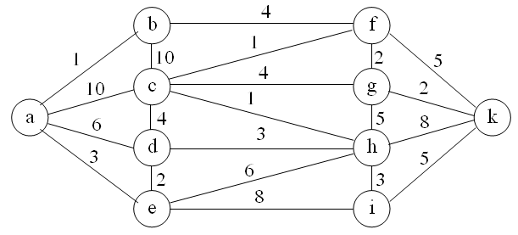
Số đỉnh |  |  | a | b | c | d | e | f | g | h | i | k
 |  |  | 0 | 1 | 2 | 3 | 4 | 5 | 6 | 7 | 8 | 9
 | a | 0
 | b | 1
 | c | 2
 | d | 3
 | e | 4
 | f | 5
 | g | 6
 | h | 7
 | i | 8
 | k | 9

8
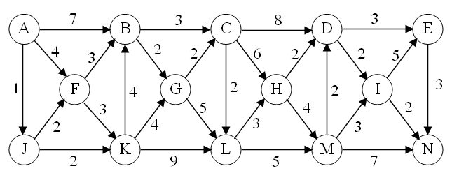
Số đỉnh |  |  | A | B | C | D | E | F | G | H | I | J | K | L | M | N
 |  |  | 0 | 1 | 2 | 3 | 4 | 5 | 6 | 7 | 8 | 9 | 10 | 11 | 12 | 13
 | A | 0
 | B | 1
 | C | 2
 | D | 3
 | E | 4
 | F | 5
 | G | 6
 | H | 7
 | I | 8
 | J | 9
 | K | 10
 | L | 11
 | M | 12
 | N | 13

